Sheet1
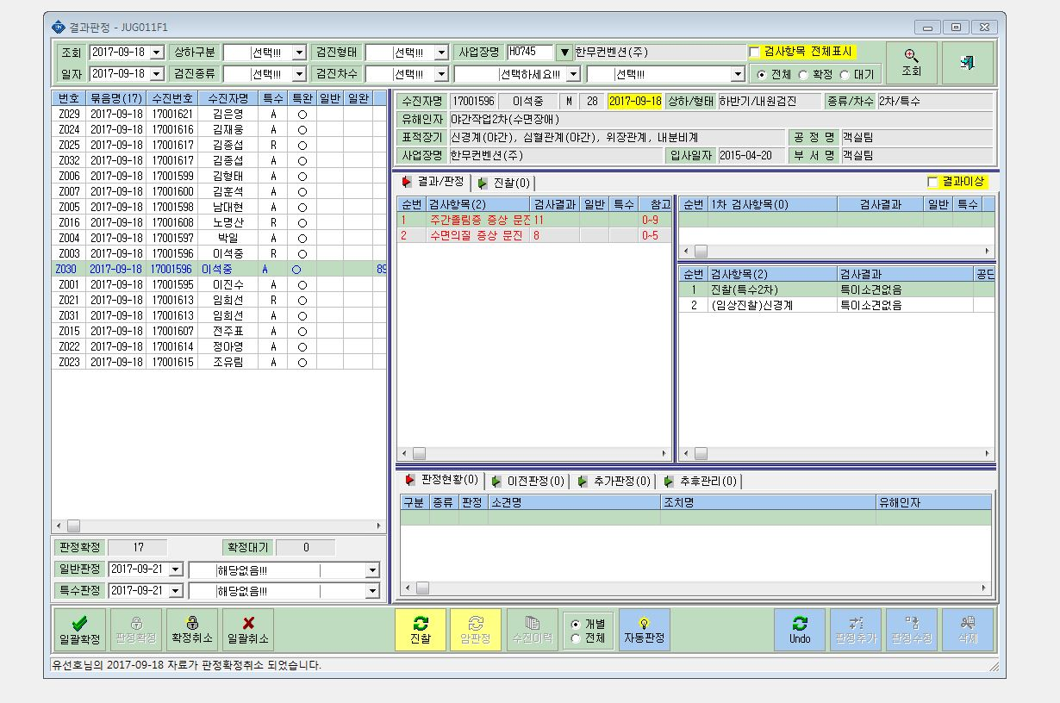

주간졸림증 10이상 / 수면의 질 6 이상 >>> CN

결과 표시가 안나옴

